2019
 |  | PEMERINTAH KABUPATEN LUWU TIMUR
 |  | SEKRETARIAT DAERAH
 |  | Jalan Soekarno - Hatta Nomor 1 Malili 92981
 |  | Telepon: (0474) 321005 Faks: (0474) 321006
 |  | Email: sekretariatdaerah@luwutimurkab.go.id
 |  | Website: www.luwutimurkab.go.id

 | DAFTAR PENGHARGAAN YANG DITERIMA KAB. LUWU TIMUR TAHUN 2019

NO | JENIS PENGHARGAAN | LEMBAGA PEMBERI PENGHARGAAN | WAKTU | FOTO PENGHARGAAN (PLAKAT/SERTIFIKAT/PIAGAM)
1 | Sertifikat dalam bidang pengelolaan dan pengawasan kearsipan dengan predikat Baik | Arsip Nasional Republik Indonesia | Hotel Pangeran Beach, Padang, Rabu (27/02/2019)
2 | Penghargaan atas reaksi cepat serta partisipasi Kabupaten luwu Timur dalam rangka penanggulangan bencana alam gempa dan tsunami di kota Palu, Sigi serta Donggala | Kementerian Dalam Negeri | Ballroom Hotel Ska Co Ex Pekan Baru, Riau, Selasa, 5 Maret 2019
3 | Penghargaan kepada Pemerintah Kabupaten Luwu Timur atas Inovasi dan Penyelesaian Mutasi Kenaikan Pangkat yang Tercepat Periode TMT 01 April 2019 | Badan Kepegawaian Negara Kantor Regional IV Makassar | Semarang, 23 April 2019
4 | Penerimaan Sertifikat Level 3 Kapabilitas Aparat Pengawasan Intern Pemerintah (APIP) | Badan Pengawasan Keuangan dan Pembangunan (BPKP) Perwakilan Provinsi Sulawesi Selatan | Rumah Jabatan Bupati, Kamis (13/06/2019)
5 | Penghargaan Kabupaten Layak Anak Kategori cakupan Akte Kelahiran Anak oleh Mentri Pemberdayaan Perempuan dan Perlindungan Anak | Kementerian Pemberdayaan Perempuan dan Perlindungan Anak | 23 juli 2019, Hotel Four Points Makassar
6 | Penghargaan kepada Bupati Luwu Timur atas Jasa dan Dharma Bakti dalam memajukan Kegiatan Koperasi dan Usaha Kecil dan Menengah | Kementerian Koperasi dan Usaha Kecil dan Menengah Republik Indonesia | 11 Juli 2019, Banyumas Purwokerto Jawa Tengah
7 | Penghargaan kepada Bupati Luwu Timur atas dukungan dan partisipasi pada penyelenggaraan Festival Keraton Nusantara XIII Tahun 2019 Tana Luwu | Datu Luwu XL dan Panitia FKN XIII Tahun 2019 | 13 September 2019, Palopo Sulawesi Selatan | 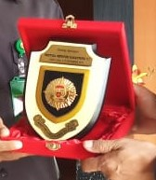
8 | Penghargaan Opini Wajar Tanpa Pengecualian (WTP) atas Kinerja Pengelolaan Keuangan Pemkab Luwu Timur Tahun 2018. | Kepala Badan Pemeriksa Keuangan (BPK) RI Perwakilan Provinsi Sulawesi Selatan Wahyu Priyono | Auditorium BPK RI Perwakilan Provinsi Sulawesi Selatan, Kota Makassar, Senin (28/05/2019)
9 | Anugerah Pendidikan Indonesia 2019 | Ikatan Guru Indonesia (IGI) kerjasama dengan Global Education Supplies and Solution (GESS) Indonesia | Planerry Hall Jakarta Convention Center (JCC) Jakarta, (20/9/2019) | 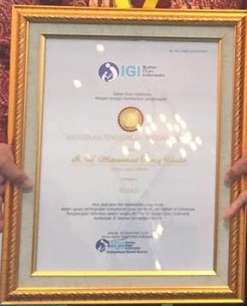
10 | Penghargaan atas Laporan Keuangan Pemerintah Daerah (LKPD) | Kementerian Keuangan RI | Aula lantai 3 Gedung Balai Diklat Keuangan Makassar Gedung Keuangan Negara Makassar. (29/10/2019)
11 | TK Sorowako Juara 3 Lomba Sekolah Sehat (LSS) Berkarakter Tingkat Nasional Tahun 2019. | Sekretaris Jenderal (Sekjen) Kementerian Pendidikan dan Kebudayaan, Didik Suhardi | Ball Room Hotel Kartika Chandra Jln. Gatot Subroto Kav. 18 -30 Karet Semanggi Jakarta Selatan (13/11/2019). | 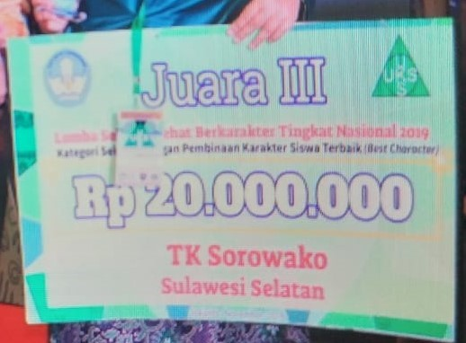
12 | Kontingen Luwu Timur Juara I Terbaik | Ketua DPD IPeKB Provinsi Sulsel, Jasmin | Jambore Penyuluh Keluarga Berencana (PKB) dan Penyuluh Lapangan Keluarga Berencana (PLKB) se-Sulawesi Selatan. Pantai Seruni Bantaeng, Minggu (13/10/2019)
13 | Juara 1 Parade Defile Luwu Timur menampilkan baju adat dan baju kreasi daur ulang sampah plastik
14 | Juara II Stand Kependudukan Keluarga Berencana dan Pembangunan Keluarga (KKBPK) Expo Jambore.
15 | Penghargaan Swasti Saba strata Wistara KKS 2019 | Mendagri Tito Karnavian dan Menkes Terawan Agus Putranto | Aula Sasana Bhakti Praja Kemendagri, Jakarta (19/11/2019) | 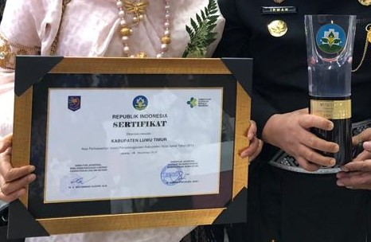
16 | Posisi Puncak Penyelesaian Tindak Lanjut Hasil Pemeriksaan BPK PerSemester II, Sept 2019 | Kepala BPK RI Sulsel, Wahyu Priono | Auditorium BPK RI Perwakilan Provinsi Sulawesi Selatan, Kota Makassar, Selasa (03/12/2019)
17 | Penghargaan Bid. Perkebunan Kategori Peningkatan Produksi Keberlajutan | Direktur Jend Perkebunan Kementan RI, Kasdi Subagyono | Politeknik Pembangunan Pertanian Malang, Selasa (10/12/2019)
18 | Penghargaan Nasional: Kabupaten Peduli HAM 2019 | Dirjen HAM Kemenkum-HAM RI, Dr. Mualimin Abdi | Gedung Merdeka Kota Bandung, Jawa Barat. Selasa (10/12/2019)
19 | Anugerah Keterbukaan Informasi Badan Publik 2019, Kategori "Cukup Informatif" dari Komisi Informasi Provinsi (KIP) Sulsel | Gubernur Sulsel, Prof. H. M. Nurdin Abdullah | Taman Lakipadada, Rujab Gubernur Sulsel, Selasa (10/12/2019) | 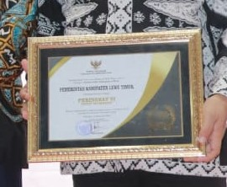
20 | Juara I Lomba Desa (Desa Sorowako), Juara II Lomba Kelurahan (Kelurahan Magani), Juara I Lomba Teknologi Tepat Guna (TTG); Inovasi Patikprot Tingkat Provinsi Sulawesi Selatan | Gubernur Sulsel, Prof. H. M. Nurdin Abdullah | Hotel Four Point Sheraton Makassar, Rabu (11/12/2019) | 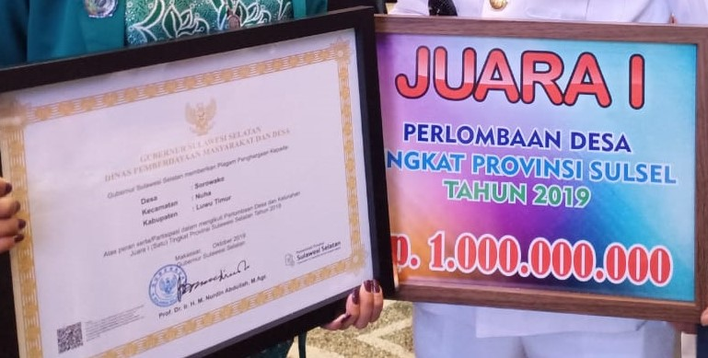

 |  |  |  | Malili, 2019
 |  |  |  | KEPALA BAGIAN HUMAS

 |  |  |  | Muh. Rizki Alamsyah, S.STP
 |  |  |  | Pangkat :
 |  |  |  | N I P : 19870508 200602 1 002

2020
PEMERINTAH KABUPATEN LUWU TIMUR
SEKRETARIAT DAERAH
Jalan Soekarno - Hatta Nomor 1 Malili 92981
Telepon: (0474) 321005 Faks: (0474) 321006
Email: sekretariatdaerah@luwutimurkab.go.id
Website: www.luwutimurkab.go.id

DAFTAR PENGHARGAAN KABUPATEN LUWU TIMUR TAHUN 2020

NO | NAMA/ JENIS PENGHARGAAN | LEMBAGA PEMBERI PENGHARGAAN (A/N) | PENERIMA PENGHARGAAN | WAKTU & TEMPAT | FOTO PENGHARGAAN (PENYERAHAN/PLAKAT/SERTIFIKAT/PIAGAM)
1 | Sistem Akuntabilitas Kinerja Pemerintah (SAKIP) AWARD Predikat B | Menteri Pendayagunaan Aparatur Negara dan Reformasi Birokrasi, Tjahyo Kumolo | Sekretaris Daerah Kabupaten Luwu Timur, Bahri Suli | Ballroom Hotel Tentrem, Yogyakarta, (24/02/2020) | 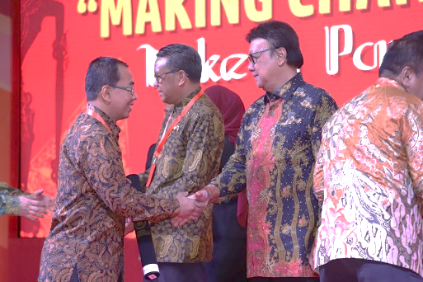
2 | Piagam penghargaan Sensus Penduduk Online sebagai peringkat pertama dalam melakukan sensus penduduk Online di Kabupaten Kota di Sulsel | Kantor BPS Pusat diwakilkan oleh Kepala BPS Provinsi Sulawesi Selatan, Yos Rudiansyah | Bupati Luwu Timur, Ir. H.M Thoriq Husler | Aula Rujab Bupati Luwu Timur, (27/08/2020) | 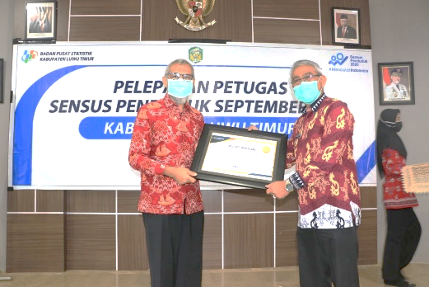
3 | Juara Umum MTQ XXXI SE-SULAWESI SELATAN | Wakil Gubernur Sulawesi Selatan | Kepala Kemenag Luwu Timur | Kab. Pangkep (02/09/2020) | 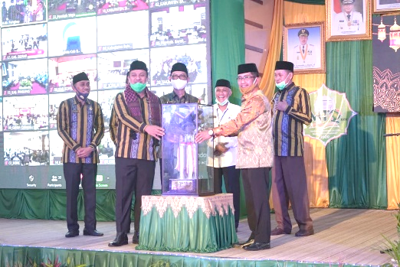
4 | Sertifikasi Indikasi Geografis Lada Luwu Timur dari Direktorat Jenderal Kekayaan Intelektual Kementerian Hukum dan HAM RI bidang Indikasi Geografis | Sekretaris Jenderal Kemenkumham RI, Bambang Randam Sariwanto | Ketua Asosiasi Petani Lada Indonesia (APLI) Luwu Timur & Ketua DPRD Luwu Timur, Amran Syam | Hotel Claro Makassar, (17/9/2020) | 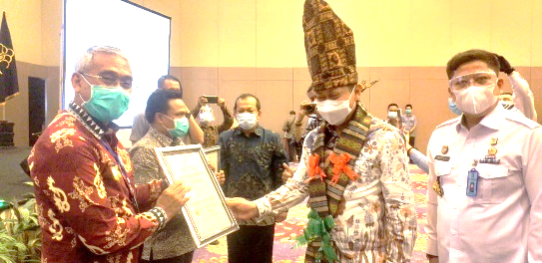
5 | Tanda Penghargaan Gerakan Pramuka Lencana Bina Bakti | Ketua Kwartir Nasional Gerakan Pramuka Komjen Pol (Purn), Budi Waseso | Ketua Kwartir Cabang (Kwarcab) Gerakan Pramuka Kabupaten Luwu Timur, Ir. H.M THORIQ HUSLER | Aula Rujab Bupati Luwu Timur, (21/09/2020) | 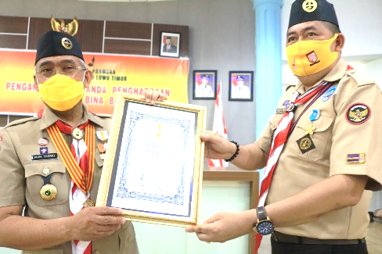
6 | Anugerah Pratama Perkebunan Indonesia (APPI) Award Tahun 2020 | Menteri Pertanian RI, Syahrul Yasin Limpo | Bupati Luwu Timur, HM Thoriq Husler | Scientia Square Park Tangerang, Banten, (10/12/2020) | 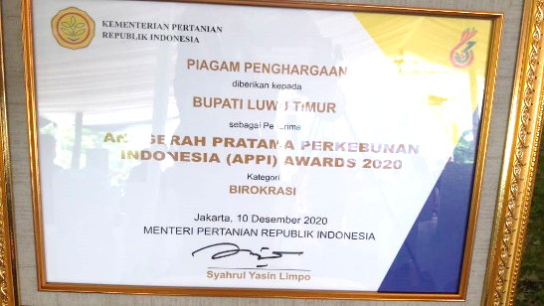
7 | Piagam Penghargaan sebagai Kabupaten Peduli Hak Asasi Manusia (HAM) Tahun 2020 | Kementerian Hukum dan Hak Asasi Manusia (Kemenkumham) Republik Indonesia(RI) melalui Gubernur SulSel, Nurdin Abdullah | Sekretaris Daerah Kabupaten Luwu, H. Bahri Suli | Hotel Claro Makassar, (10/12/2020) | 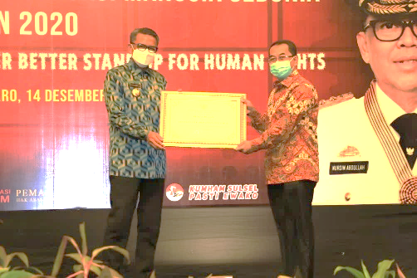
8
9
10
11
12
13
14
15
16
17
18
19
20

